客诉报表
1. CPMUS报表 uf_complaintForm, uf_regionalSalesItems |  |  |  |  |  |  |  |  |  |  |  |  |  | Year(uf_regionalSalesItems-month) |  | Month(uf_regionalSalesItems-month)
Year(uf_regionalSalesItems-month) |  | Month(uf_regionalSalesItems-month) |  |  |  |  | Year(uf_regionalSalesItems-month) |  | Month(uf_regionalSalesItems-month) |  |  |  |  | Year(uf_complaintForm-complaintDate) |  | Month(uf_complaintForm-complaintDate)
Year(uf_complaintForm-complaintDate) |  | Month(uf_complaintForm-complaintDate) |  |  |  |  | Year(uf_complaintForm-complaintDate) |  | Month(uf_complaintForm-complaintDate) |  |  |  |  | 年度 Year |  | 起始月份 Start Month |  | 结束月份 (End Month)
多选 | 年度 Year | 单选 | 起始月份 Start Month | 单选 | 结束月份 End Month |  | 单选 | 年度 Year | 单选 | 起始月份 Start Month | 单选 | 结束月份 End Month |  | 单选 |  | 单选 |  | 单选
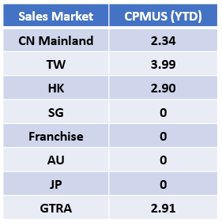
 |  |  |  |  |  |  |  |  |  |  |  |  |  | 中国大陆 (For China Mainland Only)
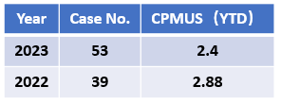
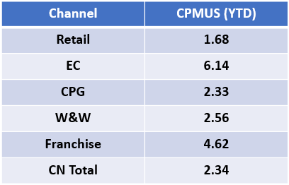
 |  |  |  |  |  |  |  |  |  |  |  |  |  |  |  | Sales Market = uf_regionalSalesItems-area = 0 Sales Market = uf_complaintForm-marketArea = 0
 |  |  |  |  |  |  |  | CN Mainland = uf_regionalSalesItems-area = 0 CN Mainland = uf_complaintForm-marketArea = 0
 |  |  |  |  |  |  |  | TW = uf_regionalSalesItems-area = 3 TW = uf_complaintForm-marketArea = 3 |  |  |  |  |  |  |  | Retail = uf_regionalSalesItems-channel = 0 Retail = uf_complaintForm-complaintAcceptanceChannel = 0
 |  |  |  |  |  |  |  | HK = uf_regionalSalesItems-area = 1 HK = uf_complaintForm-marketArea = 1 |  |  |  |  |  |  |  | EC = uf_regionalSalesItems-channel = 4 EC = uf_complaintForm-complaintAcceptanceChannel = 4
Case No. = Count(uf_complaintForm) |  |  |  |  |  |  |  | SG = uf_regionalSalesItems-area = 4 SG = uf_complaintForm-marketArea = 4 |  |  |  |  |  |  |  | CPG = uf_regionalSalesItems-channel = 2 CPG = uf_complaintForm-complaintAcceptanceChannel = 2
CPMUS = Count(uf_complaintForm) * 1000000 / SUM(uf_regionalSalesItems-salesQuantity) |  |  |  |  |  |  |  | Franchise = uf_regionalSalesItems-area = 2,5,6,7,8 Franchise = uf_complaintForm-marketArea = 2,5,6,7,8 |  |  |  |  |  |  |  | W&W = uf_regionalSalesItems-channel = 3 W&W = uf_complaintForm-complaintAcceptanceChannel = 3
 |  |  |  |  |  |  |  | AU = uf_regionalSalesItems-area = 9 AU = uf_complaintForm-marketArea = 9 |  |  |  |  |  |  |  | Franchise = uf_regionalSalesItems-channel = 1 Franchise = uf_complaintForm-complaintAcceptanceChannel = 1
 |  |  |  |  |  |  |  | JP = uf_regionalSalesItems-area = 10 JP = uf_complaintForm-marketArea = 10 |  |  |  |  |  |  |  | GTRA = uf_regionalSalesItems-channel = 5 GTRA = uf_complaintForm-complaintAcceptanceChannel = 5
 |  |  |  |  |  |  |  | GTRA = uf_regionalSalesItems-area = 11 GTRA = uf_complaintForm-marketArea = 11 |  |  |  |  |  |  |  | CPMUS = Count(uf_complaintForm) * 1000000 / SUM(uf_regionalSalesItems-salesQuantity)
 |  |  |  |  |  |  |  | CPMUS = Count(uf_complaintForm) * 1000000 / SUM(uf_regionalSalesItems-salesQuantity)

Year(uf_complaintForm-complaintDate)
2. 区域受理投诉渠道 uf_complaintForm
 | 需求：按照年度呈现每个受理渠道的投诉数量（只要新单），可按照区域筛选
 | 希望呈现样式：柱状图，并可下载数据源
 |  | uf_complaintForm-marketArea |  |  |  |  | Month(uf_complaintForm-complaintDate) |  |  |  |  |  |  |  |  |  | (所有市场都可被选）
 |  | 单选 | 市场 Market |  | 多选 | 年度 Year | 多选 | 月份 Month |  |  |  |  |  | 数据源： | 年度 | 月份 | 市场区域 | 受理投诉渠道 | 投诉起数
电商
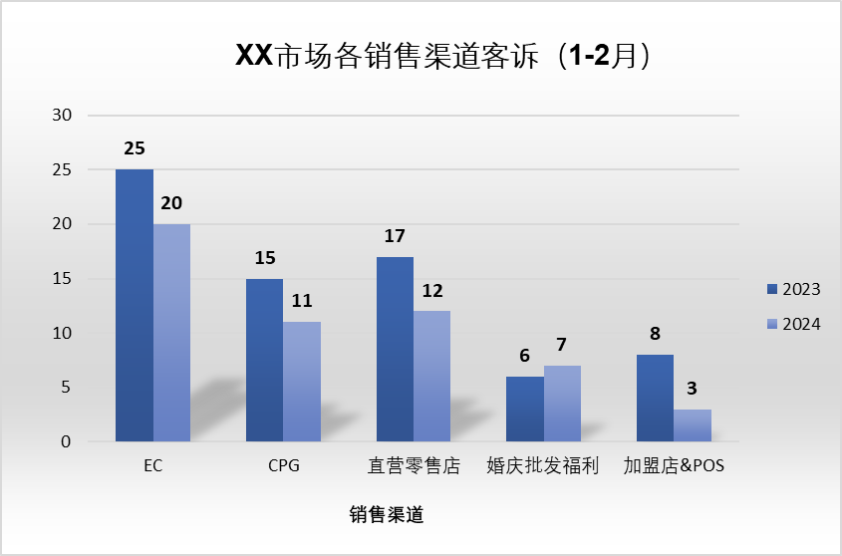
Direct Retail
Store
(Sales Channel)
Wedding &
WS
Franchise Store
& POS
XX：当选中市场时，信息填入此
 |  |  |  |  |  |  |  |  |  |  |  |  |  |  | 2023 | 1-2月 | 中国大陆 | CPG | 25
XX：当选中市场时，信息填入此
XX Market Complaint by Sales Channel ( Jan - Feb)
（1-2月）：当选中月份，信息填入此
默认为英文，可以中英文切换 |  |  |  |  |  |  |  |  |  |  |  |  |  |  | 2023 | 1-2月 | 中国大陆 | GTRA | 15
（1-2月）：当选中月份，信息填入此
 |  |  |  |  |  |  |  |  |  |  |  |  |  |  | 2023 | 1-2月 | 中国大陆 | 加盟商 | 17
每个年份是一个柱子， |  |  |  |  |  |  |  |  |  |  |  |  |  |  | 2023 | 1-2月 | 中国大陆 | 零售店 | 6
做成按钮然后跳转到明细 |  |  |  |  |  |  |  |  |  |  |  |  |  |  | 2023 | 1-2月 | 中国大陆 | 批发婚庆福利 | 8
电商 = uf_complaintForm-complaintAcceptanceChannel = 4
CPG = uf_complaintForm-complaintAcceptanceChannel = 2
直营零售店 = uf_complaintForm-complaintAcceptanceChannel = 0
婚庆批发福利 = uf_complaintForm-complaintAcceptanceChannel = 3
加盟店&POS = uf_complaintForm-complaintAcceptanceChannel = 1
GTRA = uf_complaintForm-complaintAcceptanceChannel = 5
EC = uf_complaintForm-complaintAcceptanceChannel = 4
CPG = uf_complaintForm-complaintAcceptanceChannel = 2
Direct Retail Store = uf_complaintForm-complaintAcceptanceChannel = 0
Wedding & WS = uf_complaintForm-complaintAcceptanceChannel = 3
Franchise Store & POS = uf_complaintForm-complaintAcceptanceChannel = 1
GTRA = uf_complaintForm-complaintAcceptanceChannel = 5
这几个表的明细放在一个表中 |  |  |  |  |  |  |  |  |  |  |  |  |  |  | 2023 | 1-2月 | 香港 | …… | ……
 |  |  |  |  |  |  |  |  |  |  |  |  |  |  | 2023 | 1-2月 | 香港 | …… | ……
 |  |  |  |  |  |  |  |  |  |  |  |  |  |  | 2023 | 1-2月 | 澳门 | …… | ……
 |  |  |  |  |  |  |  |  |  |  |  |  |  |  | 2024 | 1-2月 | 中国大陆 | CPG | 20
 |  |  |  |  |  |  |  |  |  |  |  |  |  |  | 2024 | 1-2月 | 中国大陆 | GTRA | 11
 |  |  |  |  |  |  |  |  |  |  |  |  |  |  | 2024 | 1-2月 | 中国大陆 | 加盟商 | 12
 |  |  |  |  |  |  |  |  |  |  |  |  |  |  | 2024 | 1-2月 | 中国大陆 | 零售店 | 7
 |  |  |  |  |  |  |  |  |  |  |  |  |  |  | 2024 | 1-2月 | 中国大陆 | 批发婚庆福利 | 3
 |  |  |  |  |  |  |  |  |  |  |  |  |  |  | 2024 | 1-2月 | 香港 | …… | ……
 |  | （中文格式） |  |  |  |  |  | （英文格式） |  |  |  |  |  |  | 2024 | 1-2月 | 香港 | …… | ……
 |  |  |  |  |  |  |  |  |  |  |  |  |  |  | 2024 | 1-2月 | 澳门 | …… | ……

Year(uf_complaintForm-complaintDate)
 |  | uf_complaintForm-marketArea |  |  |  |  | Month(uf_complaintForm-complaintDate)
 |  | 多选 | 市场 Market |  | 多选 | 年度 Year | 多选 | 月份 Month |  |  |  | （市场已穷举）
 |  |  |  |  |  |  |  |  | 数据源 | 年度 | 月份 | Market | 市场区域 | 投诉起数
 |  |  |  |  |  |  |  |  |  | 2023 | 1-2月 | China Mainland | 中国大陆 | 25
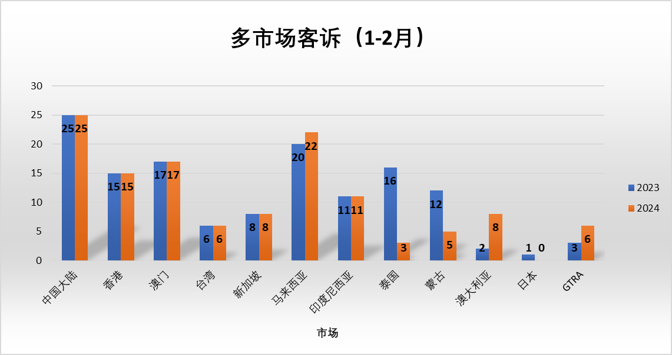
（1-2月）: 当选中时间段时，信息填入此

Multiple Market Complaint ( Jan - Feb)
China Mainland
Hong Kong
Macau
Taiwan
Singapore
Malaysia
Indonesia
Thailand
Mongolia
Australia
Japan
（1-2月）: 当选中时间段时，信息填入此
 |  |  |  |  |  |  |  |  |  | 2023 | 1-2月 | Hong Kong | 香港 | 15
 |  |  |  |  |  |  |  |  |  | 2023 | 1-2月 | Macau | 澳门 | 17
 |  |  |  |  |  |  |  |  |  | 2023 | 1-2月 | Taiwan | 台湾 | 6
 |  |  |  |  |  |  |  |  |  | 2023 | 1-2月 | Singapore | 新加坡 | 8
 |  |  |  |  |  |  |  |  |  | 2023 | 1-2月 | Malaysia | 马来西亚 | 20
 |  |  |  |  |  |  |  |  |  | 2023 | 1-2月 | Indonesia | 印度尼西亚 | 11
 |  |  |  |  |  |  |  |  |  | 2023 | 1-2月 | Thailand | 泰国 | 16
 |  |  |  |  |  |  |  |  |  | 2023 | 1-2月 | Mongolia | 蒙古 | 12
 |  |  |  |  |  |  |  |  |  | 2023 | 1-2月 | Australia | 澳大利亚 | 2
 |  |  |  |  |  |  |  |  |  | 2023 | 1-2月 | Japan | 日本 | 1
根据所多选的市场显示横坐标，未选到的不显示
 |  |  |  |  |  |  |  |  |  | 2023 | 1-2月 | GTRA | GTRA | 3
根据所多选的市场显示横坐标，未选到的不显示
 |  |  |  |  |  |  |  |  |  | 2023 | 1-2月 | China Mainland | 中国大陆 | 25
Market
 |  |  |  |  |  |  |  |  |  | 2023 | 1-2月 | Hong Kong | 香港 | 15
 |  |  |  |  |  |  |  |  |  | 2023 | 1-2月 | Macau | 澳门 | 17
中国大陆 = uf_complaintForm-marketArea = 0
香港 = uf_complaintForm-marketArea = 1
澳门 = uf_complaintForm-marketArea = 2
台湾 = uf_complaintForm-marketArea = 3
新加坡 = uf_complaintForm-marketArea = 4
马来西亚 = uf_complaintForm-marketArea = 5
印度尼西亚 = uf_complaintForm-marketArea = 6
泰国 = uf_complaintForm-marketArea = 7
蒙古 = uf_complaintForm-marketArea = 8
澳大利亚 = uf_complaintForm-marketArea = 9
日本 = uf_complaintForm-marketArea = 10
GTRA = uf_complaintForm-marketArea = 11
China Mainland = uf_complaintForm-marketArea = 0
Hong Kong = uf_complaintForm-marketArea = 1
Macau = uf_complaintForm-marketArea = 2
Taiwan = uf_complaintForm-marketArea = 3
Singapore = uf_complaintForm-marketArea = 4
Malaysia = uf_complaintForm-marketArea = 5
Indonesia = uf_complaintForm-marketArea = 6
Thailand = uf_complaintForm-marketArea = 7
Mongolia = uf_complaintForm-marketArea = 8
Australia = uf_complaintForm-marketArea = 9
Japan = uf_complaintForm-marketArea = 10
GTRA = uf_complaintForm-marketArea = 11
 |  |  |  |  |  |  |  |  |  | 2023 | 1-2月 | Taiwan | 台湾 | 6
 |  |  |  |  |  |  |  |  |  | 2023 | 1-2月 | Singapore | 新加坡 | 8
 |  |  |  |  |  |  |  |  |  | 2023 | 1-2月 | Malaysia | 马来西亚 | 22
 |  |  |  |  |  |  |  |  |  | 2023 | 1-2月 | Indonesia | 印度尼西亚 | 11
 |  |  |  |  |  |  |  |  |  | 2023 | 1-2月 | Thailand | 泰国 | 3
 |  |  |  |  |  |  |  |  |  | 2023 | 1-2月 | Mongolia | 蒙古 | 5
 |  |  |  |  |  |  |  |  |  | 2023 | 1-2月 | Australia | 澳大利亚 | 8
 |  |  |  |  |  |  |  |  |  | 2023 | 1-2月 | Japan | 日本 | 0
 |  |  |  |  |  |  |  |  |  | 2023 | 1-2月 | GTRA | GTRA | 6

uf_complaintForm-marketArea
Year(uf_complaintForm-complaintDate)
Month(uf_complaintForm-complaintDate)
3. 投诉问题分类报表 uf_complaintForm
 | 需求：按照年度呈现每个受理渠道中每个投诉问题分类的投诉数量（只要新单），可按照区域筛选
 | 希望呈现样式：柱状图，并可下载数据源
默认为中国
 | 单选 | 市场 Market |  | 单选 | 开始时间 Start Month |  | 单选 | 结束时间 End Month

XX：当选中市场时，信息填入此
电商
XX：当选中市场时，信息填入此
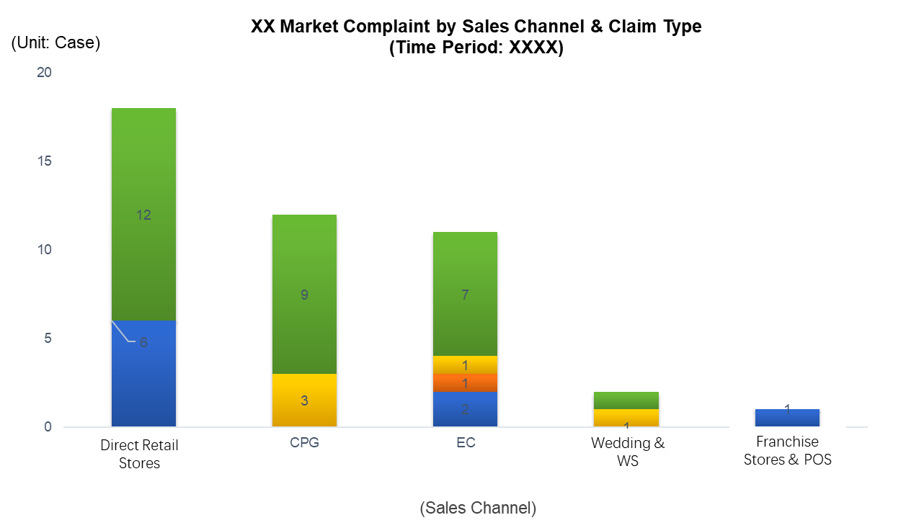
XXX：当选中月份，信息填入此
XXX：当选中月份，信息填入此
 |  |  |  |  |  |  |  |  | 数据源： | 开始时间 | 结束时间 | 市场区域 | 受理投诉渠道 | 投诉问题分类 | 投诉数
 |  |  |  |  |  |  |  |  |  | 2023-12-01 | 2024-02-28 | 中国大陆 | EC | 疾病和伤害 | 25
 |  |  |  |  |  |  |  |  |  | 2023-12-01 | 2024-02-28 | 中国大陆 | CPG | 产品包装 | 15
 |  |  |  |  |  |  |  |  |  | 2023-12-01 | 2024-02-28 | 中国大陆 | CPG | 虫害 | 17
Tasting Perception
Illness Injury
Packaging
Labeling
Insect
Foreign Body
Product
Others
 |  |  |  |  |  |  |  |  |  | 2023-12-01 | 2024-02-28 | 中国大陆 | 零售店 | 产品包装 | 6
 |  |  |  |  |  |  |  |  |  | 2023-12-01 | 2024-02-28 | 中国大陆 | 加盟店&POS | 虫害 | 8
 |  |  |  |  |  |  |  |  |  | 2023-12-01 | 2024-02-28 | 中国大陆 | 加盟店&POS | 标签 | 17
 |  |  |  |  |  |  |  |  |  | 2023-12-01 | 2024-02-28 | 中国大陆 | 零售店 | 标签 | 6
 |  |  |  |  |  |  |  |  |  | 2023-12-01 | 2024-02-28 | 中国大陆 | 批发婚庆福利 | 标签 | 8
 |  |  |  |  |  |  |  |  |  | 2023-12-01 | 2024-02-28 | 香港 | …… | …… | ……
 |  |  |  |  |  |  |  |  |  | 2023-12-01 | 2024-02-28 | 香港 | …… | …… | ……
 |  |  |  |  |  |  |  |  |  | 2023-12-01 | 2024-02-28 | 澳门 | …… | …… | ……
 |  |  |  |  |  |  |  |  |  |  | （当选择多个月时，合并选中时间段的数据源））
 |  |  |  |  |  |  |  |  |  |  | (所有市场都可被选）

电商 = uf_complaintForm-complaintAcceptanceChannel = 4
CPG = uf_complaintForm-complaintAcceptanceChannel = 2
直营零售店 = uf_complaintForm-complaintAcceptanceChannel = 0
婚庆批发福利 = uf_complaintForm-complaintAcceptanceChannel = 3
加盟店&POS = uf_complaintForm-complaintAcceptanceChannel = 1
GTRA = uf_complaintForm-complaintAcceptanceChannel = 5
疾病和伤害 = uf_complaintForm-complaintIssueType = 0
产品包装 = uf_complaintForm-complaintIssueType = 1
标签及喷码 = uf_complaintForm-complaintIssueType = 2
虫害 = uf_complaintForm-complaintIssueType = 3
异物 = uf_complaintForm-complaintIssueType = 4
产品口感和味觉 = uf_complaintForm-complaintIssueType = 5
产品质量 = uf_complaintForm-complaintIssueType = 6
其他 = uf_complaintForm-complaintIssueType = 7
EC = uf_complaintForm-complaintAcceptanceChannel = 4
CPG = uf_complaintForm-complaintAcceptanceChannel = 2
Direct Retail Store = uf_complaintForm-complaintAcceptanceChannel = 0
Wedding & WS = uf_complaintForm-complaintAcceptanceChannel = 3
Franchise Store & POS = uf_complaintForm-complaintAcceptanceChannel = 1
GTRA = uf_complaintForm-complaintAcceptanceChannel = 5
Illness Injury = uf_complaintForm-complaintIssueType = 0
Packaging = uf_complaintForm-complaintIssueType = 1
Labeling = uf_complaintForm-complaintIssueType = 2
Insect = uf_complaintForm-complaintIssueType = 3
Foreign Body = uf_complaintForm-complaintIssueType = 4
Tasting Perception = uf_complaintForm-complaintIssueType = 5
Product = uf_complaintForm-complaintIssueType = 6
Others = uf_complaintForm-complaintIssueType = 7

uf_complaintForm-marketArea
Year(uf_complaintForm-complaintDate)
Month(uf_complaintForm-complaintDate)
 |  | 多选 | 市场 Maket |  | 单选 | 开始时间 Start Month | 单选 | 结束时间 End Month

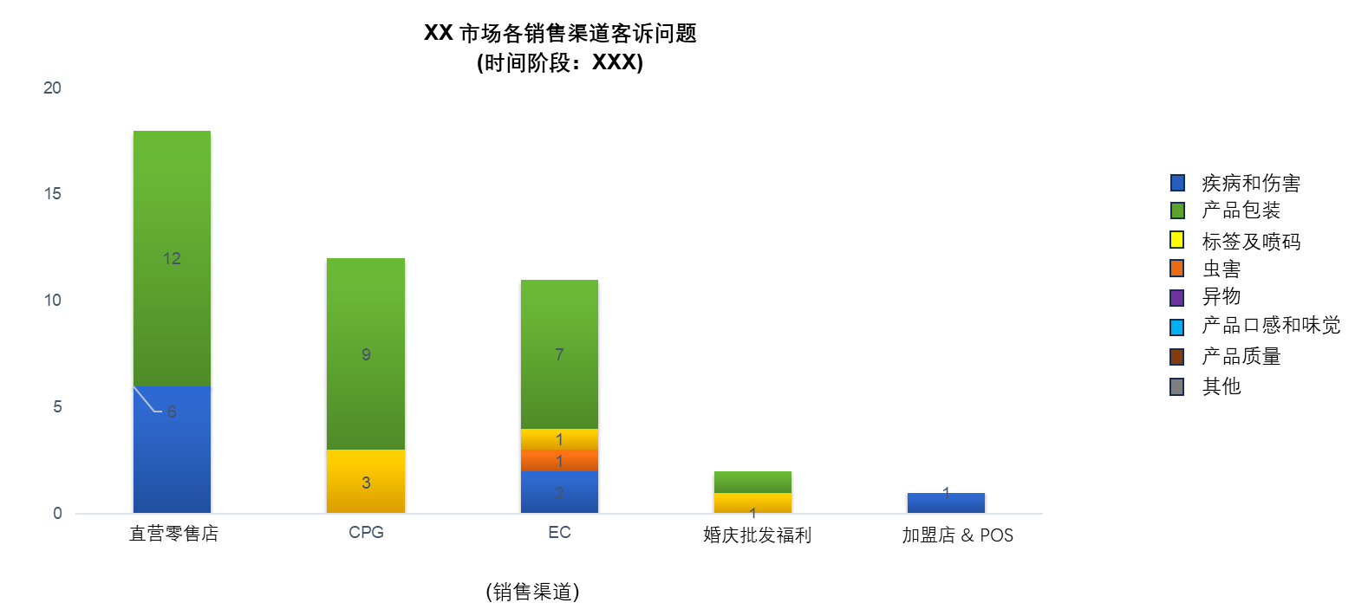
多市场销售渠道客诉问题
（时间阶段： XXXX)
中国大陆 香港 澳门 新加坡 澳大利亚
（市场）
Multiple Market Complaint by Sales Channel & Claim Type
(Time Peroid: XXXXX)
China Mainland Hong Kong Macau Singapore Australia .....
（Market）
根据所多选的市场显示横坐标，未选到的不显示
 |  |  |  |  |  |  |  |  | 数据源： | 开始时间 | 结束时间 | 市场区域 | 投诉问题分类 | 投诉数
 |  |  |  |  |  |  |  |  |  | 2023-12-01 | 2024-02-28 | 中国大陆 | 疾病和伤害 | 25
 |  |  |  |  |  |  |  |  |  | 2023-12-01 | 2024-02-28 | 中国大陆 | 产品包装 | 15
Tasting Perception
Illness Injury
Packaging
Labeling
Insect
Foreign Body
Product
Others
 |  |  |  |  |  |  |  |  |  | 2023-12-01 | 2024-02-28 | 中国大陆 | 虫害 | 17
 |  |  |  |  |  |  |  |  |  | 2023-12-01 | 2024-02-28 | 中国大陆 | 产品包装 | 6
 |  |  |  |  |  |  |  |  |  | 2023-12-01 | 2024-02-28 | 中国大陆 | 虫害 | 8
 |  |  |  |  |  |  |  |  |  | 2023-12-01 | 2024-02-28 | 中国大陆 | 标签 | 17
 |  |  |  |  |  |  |  |  |  | 2023-12-01 | 2024-02-28 | 中国大陆 | 标签 | 6
 |  |  |  |  |  |  |  |  |  | 2023-12-01 | 2024-02-28 | 中国大陆 | 标签 | 8
 |  |  |  |  |  |  |  |  |  | 2023-12-01 | 2024-02-28 | 香港 | …… | ……
 |  |  |  |  |  |  |  |  |  | 2023-12-01 | 2024-02-28 | 香港 | …… | ……
 |  |  |  |  |  |  |  |  |  | 2023-12-01 | 2024-02-28 | 澳门 | …… | ……
 |  |  |  |  |  |  |  |  |  |  | （当选择多个月时，合并选中时间段的数据源））
 |  |  |  |  |  |  |  |  |  |  | (所有市场都可被选）

疾病和伤害 = uf_complaintForm-complaintIssueType = 0
产品包装 = uf_complaintForm-complaintIssueType = 1
标签及喷码 = uf_complaintForm-complaintIssueType = 2
虫害 = uf_complaintForm-complaintIssueType = 3
异物 = uf_complaintForm-complaintIssueType = 4
产品口感和味觉 = uf_complaintForm-complaintIssueType = 5
产品质量 = uf_complaintForm-complaintIssueType = 6
其他 = uf_complaintForm-complaintIssueType = 7
中国大陆 = uf_complaintForm-marketArea = 0
香港 = uf_complaintForm-marketArea = 1
澳门 = uf_complaintForm-marketArea = 2
台湾 = uf_complaintForm-marketArea = 3
新加坡 = uf_complaintForm-marketArea = 4
马来西亚 = uf_complaintForm-marketArea = 5
印度尼西亚 = uf_complaintForm-marketArea = 6
泰国 = uf_complaintForm-marketArea = 7
蒙古 = uf_complaintForm-marketArea = 8
澳大利亚 = uf_complaintForm-marketArea = 9
日本 = uf_complaintForm-marketArea = 10
GTRA = uf_complaintForm-marketArea = 11
China Mainland = uf_complaintForm-marketArea = 0
Hong Kong = uf_complaintForm-marketArea = 1
Macau = uf_complaintForm-marketArea = 2
Taiwan = uf_complaintForm-marketArea = 3
Singapore = uf_complaintForm-marketArea = 4
Malaysia = uf_complaintForm-marketArea = 5
Indonesia = uf_complaintForm-marketArea = 6
Thailand = uf_complaintForm-marketArea = 7
Mongolia = uf_complaintForm-marketArea = 8
Australia = uf_complaintForm-marketArea = 9
Japan = uf_complaintForm-marketArea = 10
GTRA = uf_complaintForm-marketArea = 11
Illness Injury = uf_complaintForm-complaintIssueType = 0
Packaging = uf_complaintForm-complaintIssueType = 1
Labeling = uf_complaintForm-complaintIssueType = 2
Insect = uf_complaintForm-complaintIssueType = 3
Foreign Body = uf_complaintForm-complaintIssueType = 4
Tasting Perception = uf_complaintForm-complaintIssueType = 5
Product = uf_complaintForm-complaintIssueType = 6
Others = uf_complaintForm-complaintIssueType = 7

Month(formtable_main_39-complaintDate)
Month(uf_complaintForm-complaintDate)
4. 责任判定报表 formtable_main_39, uf_complaintForm
uf_complaintForm-marketArea<>0 | 需求：按照年度呈现每个责任判定的投诉数量（包括新单和原单），可按照区域筛选
中国地区有可能会出现一个case是上一个case的延续，计算的时候需要按照一个case来计算。 | 希望呈现样式：柱状图，并可下载数据源
需要将2个表进行拼接
formtable_main_39-marketArea & uf_complaintForm-marketArea |  | Year(formtable_main_39-complaintDate) Year(uf_complaintForm-complaintDate)
单选 | 市场 Market | 单选 | 开始时间 Start Month |  | 单选 | 结束时间 End Month

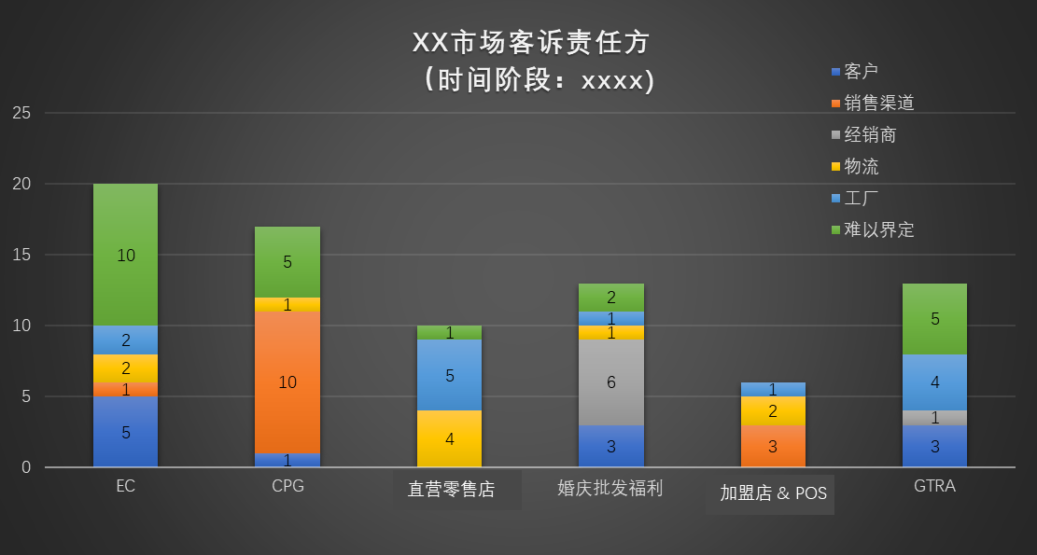
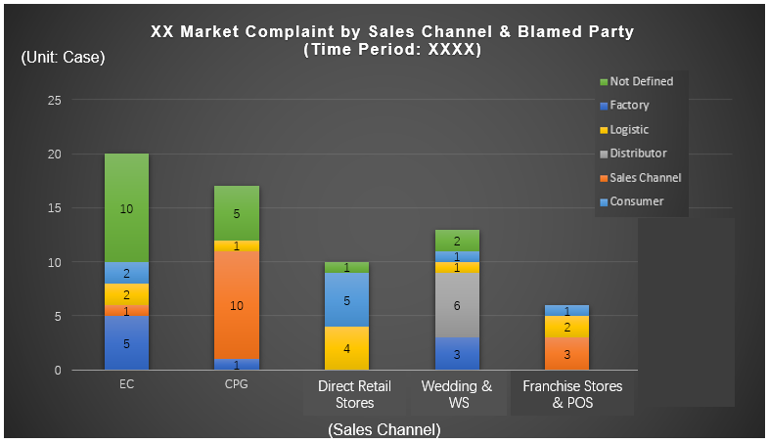
 |  |  |  |  |  |  |  | 数据源： | 2023-12-01 | 2024-02-28 | 中国大陆 | GTRA | 物流 | 6.0
 |  |  |  |  |  |  |  |  | 2023-12-01 | 2024-02-28 | 中国大陆 | GTRA | 工厂 | 8.0
 |  |  |  |  |  |  |  |  | 2023-12-01 | 2024-02-28 | 中国大陆 | 加盟店 & POS | 难以界定 | 17.0
 |  |  |  |  |  |  |  |  | 2023-12-01 | 2024-02-28 | 中国大陆 | 零售店 | 销售渠道 | 6.0
 |  |  |  |  |  |  |  |  | 2023-12-01 | 2024-02-28 | 中国大陆 | 批发婚庆福利 | 工厂 | 8.0
 |  |  |  |  |  |  |  |  | 2023-12-01 | 2024-02-28 | 香港 | …… | …… | ……
 |  |  |  |  |  |  |  |  | 2023-12-01 | 2024-02-28 | 香港 | …… | …… | ……
 |  |  |  |  |  |  |  |  | 2023-12-01 | 2024-02-28 | 澳门 | …… | …… | ……

电商

(销售渠道)

Month(formtable_main_39-complaintDate)
Month(uf_complaintForm-complaintDate)

根据所多选的市场显示横坐标，未选到的不显示
formtable_main_39-marketArea & uf_complaintForm-marketArea
多选 | 市场 Market |  | 主要是美观 |  | 单选 | 开始时间 Start Month | 单选 | 结束时间 End Month
 |  |  |  |  | 都是年月


 |  |  |  |  |  |  |  | 数据源： | 开始时间 | 结束时间 | 市场区域 | 责任方 | 投诉数
 |  |  |  |  |  |  |  |  | 2023-12-01 | 2024-02-28 | 中国大陆 | 客户 | 25.0
 |  |  |  |  |  |  |  |  | 2023-12-01 | 2024-02-28 | 中国大陆 | 销售渠道 | 15.0
 |  |  |  |  |  |  |  |  | 2023-12-01 | 2024-02-28 | 中国大陆 | 经销商 | 17.0
 |  |  |  |  |  |  |  |  | 2023-12-01 | 2024-02-28 | 中国大陆 | 物流 | 6.0
 |  |  |  |  |  |  |  |  | 2023-12-01 | 2024-02-28 | 中国大陆 | 工厂 | 8.0
 |  |  |  |  |  |  |  |  | 2023-12-01 | 2024-02-28 | 中国大陆 | 难以界定 | 17.0
 |  |  |  |  |  |  |  |  | 2023-12-01 | 2024-02-28 | 中国大陆 | 销售渠道 | 6.0
 |  |  |  |  |  |  |  |  | 2023-12-01 | 2024-02-28 | 中国大陆 | 工厂 | 8.0
 |  |  |  |  |  |  |  |  | 2023-12-01 | 2024-02-28 | 香港 | …… | ……
 |  |  |  |  |  |  |  |  | 2023-12-01 | 2024-02-28 | 香港 | …… | ……
 |  |  |  |  |  |  |  |  | 2023-12-01 | 2024-02-28 | 澳门 | …… | ……
 |  |  |  |  |  |  |  |  |  |  | …

中国大陆 香港 台湾 澳门 澳大利亚 GTRA
(市场）
China Mainland Hong Kong Taiwan Macau Australia
(Market）

电商 = uf_complaintForm-complaintAcceptanceChannel = 4
CPG = uf_complaintForm-complaintAcceptanceChannel = 2
直营零售店 = uf_complaintForm-complaintAcceptanceChannel = 0
婚庆批发福利 = uf_complaintForm-complaintAcceptanceChannel = 3
加盟店&POS = uf_complaintForm-complaintAcceptanceChannel = 1
GTRA = uf_complaintForm-complaintAcceptanceChannel = 5
EC = uf_complaintForm-complaintAcceptanceChannel = 4
CPG = uf_complaintForm-complaintAcceptanceChannel = 2
Direct Retail Store = uf_complaintForm-complaintAcceptanceChannel = 0
Wedding & WS = uf_complaintForm-complaintAcceptanceChannel = 3
Franchise Store & POS = uf_complaintForm-complaintAcceptanceChannel = 1
GTRA = uf_complaintForm-complaintAcceptanceChannel = 5
客户 = uf_complaintForm-judgment = 0
销售渠道 = uf_complaintForm-judgment = 1
经销商 = uf_complaintForm-judgment = 2
物流 = uf_complaintForm-judgment = 3
工厂 = uf_complaintForm-judgment = 4
难以界定 = uf_complaintForm-judgment = 5
Consumer = uf_complaintForm-judgment = 0
Sales Channel= uf_complaintForm-judgment = 1
Distributor = uf_complaintForm-judgment = 2
Logistic = uf_complaintForm-judgment = 3
Factory = uf_complaintForm-judgment = 4
Not Defined = uf_complaintForm-judgment = 5

电商 = formtable_main_39-complaintAcceptanceChannel = 4
CPG = formtable_main_39-complaintAcceptanceChannel = 2
直营零售店 = formtable_main_39-complaintAcceptanceChannel = 0
婚庆批发福利 = formtable_main_39-complaintAcceptanceChannel = 3
加盟店&POS = formtable_main_39-complaintAcceptanceChannel = 1
GTRA = formtable_main_39-complaintAcceptanceChannel = 5
EC = formtable_main_39-complaintAcceptanceChannel = 4
CPG = formtable_main_39-complaintAcceptanceChannel = 2
Direct Retail Store = formtable_main_39-complaintAcceptanceChannel = 0
Wedding & WS = formtable_main_39-complaintAcceptanceChannel = 3
Franchise Store & POS = formtable_main_39-complaintAcceptanceChannel = 1
GTRA = formtable_main_39-complaintAcceptanceChannel = 5

If formtable_main_39-customerComplaintFormType = 0
客户 = formtable_main_39-judgment = 0
销售渠道 = formtable_main_39-judgment = 1
经销商 = formtable_main_39-judgment = 2
物流 = formtable_main_39-judgment = 3
工厂 = formtable_main_39-judgment = 4
难以界定 = formtable_main_39-judgment = 5
If formtable_main_39-customerComplaintFormType = 0
Consumer = formtable_main_39-judgment = 0
Sales Channel = formtable_main_39-judgment = 1
Distributor = formtable_main_39-judgment = 2
Logistic = formtable_main_39-judgment = 3
Factory = formtable_main_39-judgment = 4
Not Defined = formtable_main_39-judgment = 5

中国大陆 = uf_complaintForm-marketArea = 0
香港 = uf_complaintForm-marketArea = 1
澳门 = uf_complaintForm-marketArea = 2
台湾 = uf_complaintForm-marketArea = 3
新加坡 = uf_complaintForm-marketArea = 4
马来西亚 = uf_complaintForm-marketArea = 5
印度尼西亚 = uf_complaintForm-marketArea = 6
泰国 = uf_complaintForm-marketArea = 7
蒙古 = uf_complaintForm-marketArea = 8
澳大利亚 = uf_complaintForm-marketArea = 9
日本 = uf_complaintForm-marketArea = 10
GTRA = uf_complaintForm-marketArea = 11
China Mainland = uf_complaintForm-marketArea = 0
Hong Kong = uf_complaintForm-marketArea = 1
Macau = uf_complaintForm-marketArea = 2
Taiwan = uf_complaintForm-marketArea = 3
Singapore = uf_complaintForm-marketArea = 4
Malaysia = uf_complaintForm-marketArea = 5
Indonesia = uf_complaintForm-marketArea = 6
Thailand = uf_complaintForm-marketArea = 7
Mongolia = uf_complaintForm-marketArea = 8
Australia = uf_complaintForm-marketArea = 9
Japan = uf_complaintForm-marketArea = 10
GTRA = uf_complaintForm-marketArea = 11

If formtable_main_39-customerComplaintFormType = 1
Update line formtable_main_39-id = formtable_main_39-originalForm
客户 = formtable_main_39-judgment = 0
销售渠道 = formtable_main_39-judgment = 1
经销商 = formtable_main_39-judgment = 2
物流 = formtable_main_39-judgment = 3
工厂 = formtable_main_39-judgment = 4
难以界定 = formtable_main_39-judgment = 5
If formtable_main_39-customerComplaintFormType = 1
Update line formtable_main_39-id = formtable_main_39-originalForm
Consumer = formtable_main_39-judgment = 0
Sales Channel = formtable_main_39-judgment = 1
Distributor = formtable_main_39-judgment = 2
Logistic = formtable_main_39-judgment = 3
Factory = formtable_main_39-judgment = 4
Not Defined = formtable_main_39-judgment = 5

中国大陆 = formtable_main_39-marketArea = 0
香港 = formtable_main_39-marketArea = 1
澳门 = formtable_main_39-marketArea = 2
台湾 = formtable_main_39-marketArea = 3
新加坡 = formtable_main_39-marketArea = 4
马来西亚 = formtable_main_39-marketArea = 5
印度尼西亚 = formtable_main_39-marketArea = 6
泰国 = formtable_main_39-marketArea = 7
蒙古 = formtable_main_39-marketArea = 8
澳大利亚 = formtable_main_39-marketArea = 9
日本 = formtable_main_39-marketArea = 10
GTRA = formtable_main_39-marketArea = 11
China Mainland = formtable_main_39-marketArea = 0
Hong Kong = formtable_main_39-marketArea = 1
Macau = formtable_main_39-marketArea = 2
Taiwan = formtable_main_39-marketArea = 3
Singapore = formtable_main_39-marketArea = 4
Malaysia = formtable_main_39-marketArea = 5
Indonesia = formtable_main_39-marketArea = 6
Thailand = formtable_main_39-marketArea = 7
Mongolia = formtable_main_39-marketArea = 8
Australia = formtable_main_39-marketArea = 9补充单号
Japan = formtable_main_39-marketArea = 10
GTRA = formtable_main_39-marketArea = 11

 |  |  | 当type为0认为是新单，当为1的时候认为是补充单号，责任方也需要使用补充单的单号的责任方来显示，计算投诉数量的时候按照1个单号来计算，补充单不需要计算数量

培训考核报表
中国大陆 = cus_fielddata.field14 = 0
中国加盟商 = cus_fielddata.field14 = 1
香港 = cus_fielddata.field14 = 2
台湾 = cus_fielddata.field14 = 3
澳门 = cus_fielddata.field14 = 4
Singapore = cus_fielddata.field14 = 5
Malaysia = cus_fielddata.field14 = 6
Indonesia = cus_fielddata.field14 = 7
Mongolia = cus_fielddata.field14 = 8
Mainland China = cus_fielddata.field14 = 0
China Franchisee = cus_fielddata.field14 = 1
Hong Kong = cus_fielddata.field14 = 2
Taiwan = cus_fielddata.field14 = 3
Macau = cus_fielddata.field14 = 4
Singapore = cus_fielddata.field14 = 5
Malaysia = cus_fielddata.field14 = 6
Indonesia = cus_fielddata.field14 = 7
Mongolia = cus_fielddata.field14 = 8
东区 = cus_fielddata.field15 = 0
西南区 = cus_fielddata.field15 = 1
北区 = cus_fielddata.field15 = 2
培训任务和考核任务新增【市场】和【部门】，并作为报表统计数据
市场： | 中国大陆/中国加盟商/香港/台湾//澳门/Singapore/ Malaysia/ Indonesia/ Mongolia
Market： | Mainland China/China Franchisee/ Hong Kong/ Taiwan / Macau / Singapore / Malaysia/ Mongolia
East = cus_fielddata.field15 = 0
Southwest = cus_fielddata.field15 = 1
North = cus_fielddata.field15 = 2
大陆部门：东区/西南区/北区
District | East/Southwest/North

0. 考核结果数据底表 |  | 1-6报表 源数据下载必须包含字段 |  | uf_AsseessmentTask, uf_CheskPlan, cus_fielddata, hrmdepartment, hrmresource, hrmjobtitles
 |  | uf_AsseessmentTask.testPeople=cus_fielddata.id and cus_fielddata.scopeid=-1
 | uf_AsseessmentTask | uf_AsseessmentTask.checkPlan=uf_CheskPlan.id
 | 主表 | uf_AsseessmentTask.testPeople=hrmresource.id
 |  | hrmresource.departmentid=hrmdepartment.id |  |  |  | 关联的时候需要带日期
 |  | uf_AsseessmentTask.position=hrmjobtitles.id |  |  |  | 这几列需要可能会出现人员变动的情况，1个季度存一个快照表
 |  | uf_CheskPlan.checkPlan | uf_AsseessmentTask.accuracy | hrmresource.lastname | cus_fielddata.field14 | cus_fielddata.field15 | hrmdepartment.departmentname人员换店如何处理 | uf_AsseessmentTask.vendorCompany | uf_AsseessmentTask.vendorName | hrmjobtitles.jobtitlename
 | 需要在报表上也写出来 | Name of Exam | Score | Employee Name | Market | District | Store No. | Company | Supplier Name | Position/Category
 | 放2行 | 考核计划名称 | 正确率 | 员工名字 | 市场 | 所属区域/部门 | 所在店号 | 公司 | 供应商名称 | 岗位/分类
一个人会不会考试多次统一试卷 |  | 2023年度食安考核 | 80% | 张三 | 中国大陆 | 东区 | 1111 |  |  | 店长
 | 应该是唯一值，可以验证一下，否则就按提交日期取最新日期的值 | 2024年度食安考核 | 85% | 李四 | 中国大陆 | 北区 | 2222 |  |  | 主管
 |  | 2025年度食安考核 | 90% | 黄二 | 中国大陆 | 西南区 | 2314 |  |  | 店长助理
 |  | 2026年度食安考核 | 100% | 老王 | 中国大陆 | 东区 | 2341 |  |  | 兼职
 |  | 2023年度食安考核 | 80% | Mary | 中国大陆 |  | 零售 | 3200 | 泛微 | 包装商
 |  | 2024年度食安考核 | 85% | Sammi | 香港 |  | Retail | 3200 | 欧陆 | 食品分装商
 |  | 2025年度食安考核 | 90% | Peter | 香港 |  | CITIPLAZA | 3300 | Weaver | 食品分装商
 |  | 2026年度食安考核 | 100% | 10181_3400 |  |  |  | 3400 | DHL | 包装商
3200 = uf_AsseessmentTask.vendorCompany = 0
3300 = uf_AsseessmentTask.vendorCompany = 1
3400 = uf_AsseessmentTask.vendorCompany = 2
3600 = uf_AsseessmentTask.vendorCompany = 3

1. 考核通过率 |  | 通过率及格线自己设定分市场 |  | formtable_main_34, uf_CheskPlan, cus_fielddata
Pass rate
 | 需求：按照市场和部门展示考核计划的参与人数、平均正确率、通过率（通过人数/ 全部参与人数）
 | 希望呈现样式：表格报表
 | 系统实现方式：视图+建模虚拟表呈现
 |  | formtable_main_34.checkPlan=uf_CheskPlan.id
 |  | formtable_main_34.testPeople=cus_fielddata.id and cus_fielddata.scopeid=-1
 |  | cus_fielddata.field14 |  | cus_fielddata.field15 |  | uf_CheskPlan.checkPlan
 |  | 多选 | 市场 | 多选 | 部门 | 多选 | 考核计划
 |  | uf_CheskPlan.checkPlan | cus_fielddata.field14 | cus_fielddata.field15 | Count(formtable_main_34.testPeople) | Sum(formtable_main_34.accuracy) / Count(formtable_main_34.testPeople) | Count(formtable_main_34.accuracy>通过率及格线) / Count(formtable_main_34.testPeople) | 手工提供Excel表
 |  | Name of Exam | Market | District | No. of Examiners | Average of score | Pass rate
 |  | 考核计划 | 市场 | 部门 | 考试人数 | 平均正确率 | 通过率
 |  | XXX001 | 大陆 | 东区 | 20
 | 只显示表 | XXX001 | 大陆 | 西南区 | 10 |  |  | 平均正确率不含缺考 | formtable_main_34-isResitExam=1
 |  | XXX001 | 大陆 | 北区 | 55 |  |  | 全部参与人数不含缺考 | formtable_main_34-isMissExam=1
 |  | XXX002 | 大陆 | 东区 | 20
 |  | XXX002 | 大陆 | 西南区 | 10
 |  | XXX003 | 香港 |  | 14
 |  | XXX004 | 台湾 |  | 15

2. 市场平均正确率 |  | formtable_main_34, uf_CheskPlan, cus_fielddata |  | formtable_main_34.checkPlan=uf_CheskPlan.id
Market's average score |  |  |  | formtable_main_34.testPeople=cus_fielddata.id and cus_fielddata.scopeid=-1
 | 需求：呈现每个部门的平均正确率
 | 希望呈现样式：柱状图，表格数据 |  |  |  | Year
 | 系统实现方式： |  |  | 多选 | 年度 | Year(formtable_main_34.start_date)
 |  | cus_fielddata.field14 |  | uf_CheskPlan.checkPlan
 |  |  | Market |  | Name of Exam
 |  | 多选 | 市场 | 多选 | 考核计划

Market's average score
 | 2022 | 2023
Singapore | 0.9 | 0.92
Malaysia | 0.8 | 0.85
Indonesia | 0.8 | 0.82
Mongolia | 0.89 | 0.9
Mainland China | 0.9 | 0.91
China Franchisee | 0.85 | 0.9
年份多选的时候多柱子，右侧的表也跟着变动 |  |  |  |  |  | 表格数据：（示例） | Sum(formtable_main_34.accuracy) / Count(formtable_main_34.testPeople)
 |  |  |  |  |  |  | 平均正确正确率 | 平均正确正确率
 |  |  |  |  |  | Market | 2022 | 2023
 |  |  |  |  |  | Singapore | 90% | 92% | formtable_main_34-isResitExam=1
 |  |  |  |  |  | Malaysia | 80% | 85% | formtable_main_34-isMissExam=1
 |  |  |  |  |  | Indonesia | 80% | 82%
 |  |  |  |  |  | Mongolia | 89% | 90%
 |  |  |  |  |  | Mainland China | 90% | 91%
 |  |  |  |  |  | China Franchisee | 85% | 90%

3. 部门平均正确率 |  | formtable_main_34, uf_CheskPlan, cus_fielddata |  | formtable_main_34.checkPlan=uf_CheskPlan.id
District's average score |  |  |  | formtable_main_34.testPeople=cus_fielddata.id and cus_fielddata.scopeid=-1
 | 需求：呈现每个部门的平均正确率
 | 希望呈现样式：柱状图，表格数据 |  |  |  | Year
 | 系统实现方式： |  |  | 多选 | 年度 | Year(formtable_main_34.start_date)
 |  | cus_fielddata.field15 |  | uf_CheskPlan.checkPlan
 |  |  | District |  | Name of Exam | 表格数据：（示例）
 |  | 多选 | 部门 | 多选 | 考核计划 | 市场：中国大陆Retail
 |  |  |  |  |  |  | Sum(formtable_main_34.accuracy) / Count(formtable_main_34.testPeople)
District's average score
 | 2022 | 2023
North | 0.9 | 0.92
Southwest | 0.8 | 0.85
East | 0.8 | 0.82
 |  |  |  |  |  |  | 平均正确正确率 | 平均正确正确率
 |  |  |  |  |  | District | 2022 | 2023 | formtable_main_34-isResitExam=1
 |  |  |  |  |  | North | 90% | 92% | formtable_main_34-isMissExam=1
 |  |  |  |  |  | Southwest | 80% | 85%
 |  |  |  |  |  | East | 80% | 82%

4.1 正确率区间汇总看板 |  | formtable_main_34, uf_CheskPlan, cus_fielddata |  | formtable_main_34.checkPlan=uf_CheskPlan.id |  |  |  | 4.2 正确率区间汇总表
Score distribution dashboard |  |  |  | formtable_main_34.testPeople=cus_fielddata.id and cus_fielddata.scopeid=-1
 | 需求：按照市场和部门展示每个分数段的百分比
 | 希望呈现样式：柱状图，表格数据 |  |  |  |  |  | Year
 | 系统实现方式： |  |  |  |  | 多选 | 年度
 |  |  | Market |  | District |  | Name of Exam
 |  |  | 市场 |  | 部门 |  | 考核计划
 |  |  |  |  |  |  |  | 表格数据：（示例）
Score distribution
 | 2022 | 2023
95-100 | 0.7527173913 | 0.8
90-94.9 | 0.17934782609 | 0.15
85-89.9 | 0.035326086957 | 0.03
<85 | 0.032608695652 | 0.02
 |  |  |  |  |  |  | 表格数据： | 考核计划 | 95-100 | 90-94.9 | 85-89.9 | <85 |  | 分数区间 | 2022 | 2023
 |  |  |  |  |  |  |  | 考核计划1 | 75.3% | 17.9% | 3.5% | 3.3% |  | 95-100 | 75.3% | 80%
 |  |  |  |  |  |  |  |  |  |  |  |  |  | 90-94.9 | 17.9% | 15%
展示2位小数 |  |  |  |  |  |  |  |  |  |  |  |  |  | 85-89.9 | 3.5% | 3%
 |  |  |  |  |  | formtable_main_34.accuracy |  |  |  |  |  |  |  | <85 | 3.3% | 2%

5.1 市场分数占比看板 |  | formtable_main_34, uf_CheskPlan, cus_fielddata |  | formtable_main_34.checkPlan=uf_CheskPlan.id |  |  |  | 5.2 市场分数占比表
Score Distribution by Markets |  |  |  | formtable_main_34.testPeople=cus_fielddata.id and cus_fielddata.scopeid=-1
 | 需求：呈现每个市场每个分数段的百分比 |  |  |  |  | formtable_main_34.accuracy
 | 希望呈现样式：柱状图，表格数据
 | 系统实现方式： |  |  | 单选 | 年度

 |  |  | 市场 |  | 考核计划

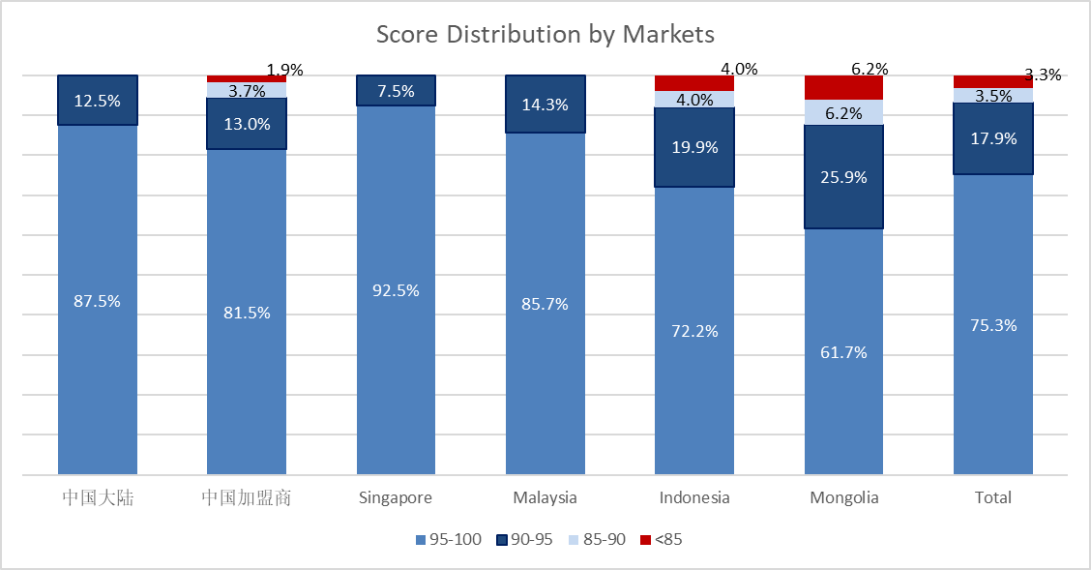
 |  |  |  |  |  |  |  | 表格数据：（示例）
 |  |  |  |  |  |  |  | 正确区间 | 中国大陆 | 中国加盟商 | 香港 | 台湾 | 澳门 | Singapore | Malaysia | Indonesia | Mongolia | Total
 |  |  |  |  |  |  |  | 95-100 | 75.2% | 75.2% | 75.2% | 75.2% | 75.2% | 75.2% | 75.2% | 75.2% | 75.2% | 分数段人数/总人数
 |  |  |  |  |  |  |  | 90-94.9 | 13.2% | 13.2% | 13.2% | 13.2% | 13.2% | 13.2% | 13.2% | 13.2% | 13.2%
 |  |  |  |  |  |  |  | 85-89.9 | 10.4% | 10.4% | 10.4% | 10.4% | 10.4% | 10.4% | 10.4% | 10.4% | 10.4%
 |  |  |  |  |  |  |  | <85 | 1.2% | 1.2% | 1.2% | 1.2% | 1.2% | 1.2% | 1.2% | 1.2% | 1.2%
 |  |  |  |  |  |  |  | Grand Total | 100.0% | 100.0% | 100.0% | 100.0% | 100.0% | 100.0% | 100.0% | 100.0% | 100.0% | 100.0%

6.1 部门分数占比看板 |  | formtable_main_34, uf_CheskPlan, cus_fielddata |  | formtable_main_34.checkPlan=uf_CheskPlan.id |  |  |  | 6.1 部门分数占比表
Score Distribution by Districts |  |  |  | formtable_main_34.testPeople=cus_fielddata.id and cus_fielddata.scopeid=-1
 | 需求：呈现每个部门每个分数段的百分比
 | 希望呈现样式：柱状图，表格数据 |  |  |  | Year
 | 系统实现方式： |  |  | 单选 | 年度
 |  |  | District |  | Name of Exam
 |  |  | 部门 |  | 考核计划

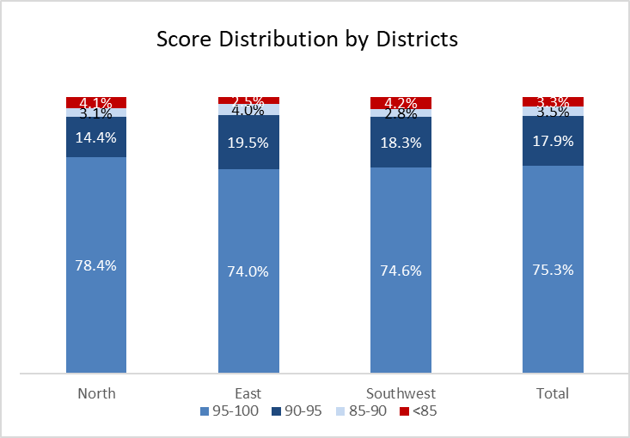
 |  |  |  |  |  |  |  | 表格数据：（示例）
 |  |  |  |  |  |  |  | 正确区间 | 北区 | 东区 | 西南区 | Total
 |  |  |  |  |  |  |  | 95-100 | 75.2% | 75.2% | 75.2% | 分数段人数/总人数
 |  |  |  |  |  |  |  | 90-94.9 | 13.2% | 13.2% | 13.2%
 |  |  |  |  |  |  |  | 85-89.9 | 10.4% | 10.4% | 10.4%
 |  |  |  |  |  |  |  | <85 | 1.2% | 1.2% | 1.2%
 |  |  |  |  |  |  |  | Grand Total | 100.0% | 100.0% | 100.0% | 100.0%

7.1 岗位分数占比看版 |  |  | formtable_main_34, uf_CheskPlan, cus_fielddata, hrmjobtitles |  |  |  |  | 7.2 岗位分数占比表 |  | formtable_main_34.testPeople=cus_fielddata.id and cus_fielddata.scopeid=-1
Score Distribution by Positions |  |  |  |  |  |  |  |  |  | formtable_main_34.checkPlan=uf_CheskPlan.id
 | 需求：呈现每个岗位每个分数段的百分比 |  |  |  |  |  |  |  |  | formtable_main_34.position=hrmjobtitles.id
 | 希望呈现样式：柱状图，表格数据 |  |  |  | Year
 | 系统实现方式： |  |  | 单选 | 年度
 |  |  | Name of Exam |  | Market
 |  |  | 考核计划 |  | 市场 | 需要年份比较的图 | formtable_main_34.position
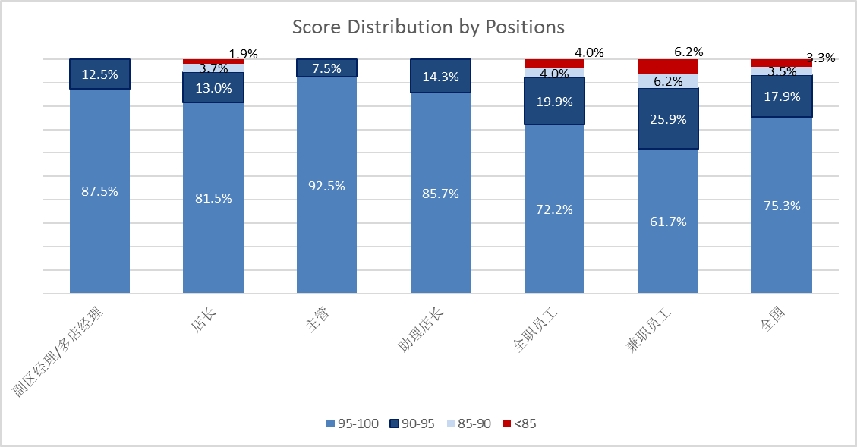
 |  |  |  |  |  | 不需要进行比较
 |  |  |  |  |  |  | 职位对应英文
 |  |  |  |  |  | 副区经理/多店经理 | AssistantDistrictManager/Multi-StoreManager |  | 表格数据：（示例）
 |  |  |  |  |  |  |  |  | 正确区间 | 副区经理/多店经理 | 店长 | 主管 | 助理店长 | 全职员工 | 兼职员工 | 全国
 |  |  |  |  |  | 店经理 | Store Manager |  | 95-100 | 75.2% | 75.2% | 75.2% | 75.2% | 75.2% | 75.2% | 分数段人数/总人数
 |  |  |  |  |  | 助理店经理 | Assistant Store Manager |  | 90-94.9 | 13.2% | 13.2% | 13.2% | 13.2% | 13.2% | 13.2%
 |  |  |  |  |  | 店主管 | Store Supervisor |  | 85-89.9 | 10.4% | 10.4% | 10.4% | 10.4% | 10.4% | 10.4%
 |  |  |  |  |  | 资深店员 | Senior Store Associate |  | <85 | 1.2% | 1.2% | 1.2% | 1.2% | 1.2% | 1.2%
 |  |  |  |  |  | 店员 | Store Associate |  | Grand Total | 100.0% | 100.0% | 100.0% | 100.0% | 100.0% | 100.0% | 100.0%
Store Supervisor
 |  |  |  |  |  | 兼职门店店员 | Part-Time Store Associate
ADM/MSM
SIC
Assistant Store Manager
Store Associate
Part-Time Store Associate
Total
 |  |  |  |  |  | 全国 | Total

8. 题目大类正确率汇总报表 |  | formtable_main_34, uf_CheskPlan, cus_fielddata, formtable_main_34_dt1, formtable_main_34_dt2, formtable_main_34_dt3, formtable_main_34_dt4, formtable_main_34_dt5 |  |  |  |  |  |  |  | formtable_main_34.testPeople=cus_fielddata.id and cus_fielddata.scopeid=-1
Requirement's average score |  |  |  |  |  |  |  |  |  | formtable_main_34.checkPlan=uf_CheskPlan.id |  |  | formtable_main_34_dt3.mainid=formtable_main_34.id
 | 需求：呈现每个大类题目的正确率 |  | formtable_main_34_dt1.score=formtable_main_34_dt1.rusult formtable_main_34_dt2.score=formtable_main_34_dt2.df formtable_main_34_dt3.score=formtable_main_34_dt3.rusult formtable_main_34_dt4.score=formtable_main_34_dt4.rusult formtable_main_34_dt5.score=formtable_main_34_dt5.rusult |  |  | 通过子表得分与主表得分相等来得到这道题为正确，抽数据的时候直接打标签 |  |  |  | formtable_main_34_dt1.mainid=formtable_main_34.id |  |  | formtable_main_34_dt4.mainid=formtable_main_34.id
 | 希望呈现样式：柱状图，表格数据 |  |  |  |  |  | Year |  |  | formtable_main_34_dt2.mainid=formtable_main_34.id |  |  | formtable_main_34_dt5.mainid=formtable_main_34.id
 | 系统实现方式： |  |  |  |  | 多选 | 年度
 |  |  | Market |  | District |  | Name of Exam |  | Requirement
 |  | 多选 | 市场 | 多选 | 部门 | 多选 | 考核计划 | 多选 | 大类
 |  |  |  |  |  |  |  | formtable_main_34_dt1.type
Requirement's average score
 | 2022 | 2023
清洁卫生 | 0.9 | 0.91
虫害控制 | 0.8 | 0.79
标签管理 | 0.77 | 0.78
温度控制 | 0.85 | 0.9
人员卫生 | 0.99 | 0.9
防止交叉污染 | 0.5 | 0.6
 | 需要年份比较的图 |  |  |  |  |  |  | formtable_main_34_dt2.type |  |  | 表格数据：（示例）
 |  |  |  |  |  |  |  | formtable_main_34_dt3.type |  |  |  | 正确率 | 正确率
 |  |  |  |  |  |  |  | formtable_main_34_dt4.type |  |  | 大类 | 2022 | 2023
 |  |  |  |  |  |  |  | formtable_main_34_dt5.type |  |  | 清洁卫生 | 90% | 91%
 |  |  |  |  |  |  |  |  |  |  | 虫害控制 | 80% | 79%
 |  |  |  |  |  |  |  |  |  |  | 标签管理 | 77% | 78%
 |  |  |  |  |  |  |  |  |  |  | 温度控制 | 85% | 90%
 |  |  |  |  |  |  |  |  |  |  | 人员卫生 | 99% | 90%
 |  |  |  |  |  |  |  |  |  |  | 防止交叉污染 | 50% | 0.6
 |  |  |  |  |  |  |  |  |  |  | …… | ……

9. 题目正确率报表 |  | formtable_main_34, uf_CheskPlan, cus_fielddata, formtable_main_34_dt1, formtable_main_34_dt2, formtable_main_34_dt3, formtable_main_34_dt4, formtable_main_34_dt5
Question average score report
 | 需求：按照考核计划呈现每个题目的正确率
 | 希望呈现样式：表格数据，可下载数据源 |  |  |  |  |  | Year
 | 系统实现方式： |  |  |  |  | 多选 | 年度
 |  |  | Market |  | District |  | Name of Exam |  | Requirement
 |  | 多选 | 市场 | 多选 | 部门 | 单选 | 考核计划 |  | 大类 | 数据源：
Year(formtable_main_34.start_date) | uf_CheskPlan.checkPlan | formtable_main_34_dt1.type formtable_main_34_dt2.type formtable_main_34_dt3.type formtable_main_34_dt4.type formtable_main_34_dt5.type | formtable_main_34_dt1.question(formtable_main_34_dt1.radio_tittle 唯一标识) formtable_main_34_dt2.question(formtable_main_34_dt2.Multiple_tittle 唯一标识) formtable_main_34_dt3.question(formtable_main_34_dt3.truefalse_tittle 唯一标识) formtable_main_34_dt4.question(formtable_main_34_dt4.fill_tittle 唯一标识) formtable_main_34_dt5.question(formtable_main_34_dt5.answer_tittle 唯一标识) |  |  |  |  | formtable_main_34_dt1.score=formtable_main_34_dt1.rusult formtable_main_34_dt2.score=formtable_main_34_dt2.df formtable_main_34_dt3.score=formtable_main_34_dt3.rusult formtable_main_34_dt4.score=formtable_main_34_dt4.rusult formtable_main_34_dt5.score=formtable_main_34_dt5.rusult
Year | Name of Exam | Requirement |  |  | Question |  |  | Average score |  | 考核计划 | 考核开始日期 |  | 考核截止日期 |  | 考题 | 正确率 | 大类 | 市场 | 部门
年度 | 考核计划 | 大类 | 题目 |  |  |  |  | 正确率 |  | 门店考试计划1 | 2023-12-20 |  | 2023-12-20 |  | 题目1 | 80% | 人员 | 中国大陆/香港/台湾/澳门/Singapore/ Malaysia/ Indonesia/Mongolia | 东区/南区/西南区/Singapore/Malaysia/Indonesia/Mongolia
2023 | 2023年度食安考核 | 清洁卫生 | 第56题：Bulk case、Dipping展示柜、蛋糕展示柜、各类冰箱等使用的清洁剂为： |  |  |  |  | 80.68%
2023 | 2023年度食安考核 | 清洁卫生 | 第142题：制冰机水系统除垢和消毒的频率是_____。 |  |  |  |  | 81.08%
2023 | 2023年度食安考核 | 清洁卫生 | 第72题：对于巧克力渍、奶渍或咖啡渍较严重的清洁对象，可以使用____。 |  |  |  |  | 82.02%
2023 | 2023年度食安考核 | 人员卫生 | 第13题：如佩戴假发，不得超过肩膀，且不得戴有贴钻等可能脱落引起异物的发饰。 |  |  |  |  | 83.08% |  | formtable_main_34.testPeople=cus_fielddata.id and cus_fielddata.scopeid=-1
2023 | 2023年度食安考核 | 温度控制 | 第87题：有温控要求的产品在收货完成后的____分钟内放在要求的温度条件下储存 |  |  |  |  | 87.01% |  | formtable_main_34.checkPlan=uf_CheskPlan.id |  |  | formtable_main_34_dt3.mainid=formtable_main_34.id
2023 | 2023年度食安考核 | 清洁卫生 | 第64题：Blender壶、盖、奶油瓶、奶油分配器、不锈钢勺子、量杯、搅拌器等小器具既可以使用洗碗机清洗消毒，也可以使用宜可净和消毒水手工清洁。 |  |  |  |  | 87.80% |  | formtable_main_34_dt1.mainid=formtable_main_34.id |  |  | formtable_main_34_dt4.mainid=formtable_main_34.id
2023 | 2023年度食安考核 | 清洁卫生 | 第57题：食品用水池每天清洁使用的清洁剂为： |  |  |  |  | 88.30% |  | formtable_main_34_dt2.mainid=formtable_main_34.id |  |  | formtable_main_34_dt5.mainid=formtable_main_34.id
2023 | 2023年度食安考核 | 清洁卫生 | 第59题：手工洗涤餐具时水槽的使用次序是： |  |  |  |  | 88.73%
2023 | 2023年度食安考核 | 温度控制 | 第36题：Godiva冰淇淋可储存温度为_____。 |  |  |  |  | 89.11%
2023 | 2023年度食安考核 | 清洁卫生 | 第61题：软冰机喷嘴清洁消毒的频率是 |  |  |  |  | 66.25%
2023 | 2023年度食安考核 | 清洁卫生 | 第62题：食品操作区台面清洁消毒需要的工具有： |  |  |  |  | 88.46%
2023 | 2023年度食安考核 | 清洁卫生 | 第63题：洗消水槽有以下哪些功能： |  |  |  |  | 86.25%
2023 | 2023年度食安考核 | 清洁卫生 | 第67题：手工洗涤消毒餐具应使用____ppm的消毒水。 |  |  |  |  | 69.77%
2023 | 2023年度食安考核 | 清洁卫生 | 第80题：软冰机周清或双周清的清洗消毒流程中应使用的清洁剂为： |  |  |  |  | 73.42%
2023 | 2023年度食安考核 | 标签管理 | 第98题：门店陈列售卖中的产品超过销售期, 应: |  |  |  |  | 84.71%
2023 | 2023年度食安考核 | 标签管理 | 第100题：对仅供陈列的非销售食品做效期管理和陈列标识的原则是为： |  |  |  |  | 86.67%
2023 | 2023年度食安考核 | 防止交叉污染 | 第101题：需冷藏的水果储存要求包括： |  |  |  |  | 83.56%
2023 | 2023年度食安考核 | 虫害控制 | 第138题：店铺内被发现有___粒以上的老鼠粪便，会导致审核不合格。（填写数字） |  |  |  |  | 85.71%
2023 | 2023年度食安考核 | 虫害控制 | 第139题：店铺内被发现有___只以上的蟑螂，会导致审核不合格。 |  |  |  |  | 86.15%
2023 | 2023年度食安考核 | 虫害控制 | 第140题：门店接受虫害服务商服务的频率至少为_____。 |  |  |  |  | 84.38%

